PL03-TT05_PhuongAnh
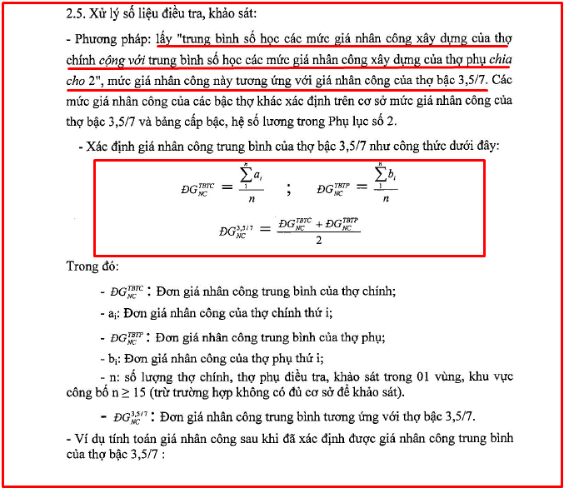
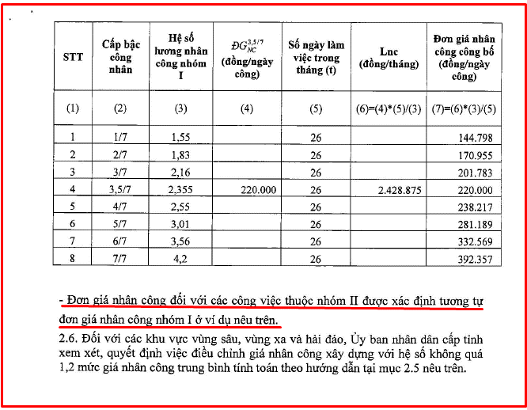
PHỤ LỤC SỐ 03. TT05/2016 - TT/BXD NGÀY 10/03/2016 PHƯƠNG PHÁP XÁC ĐỊNH ĐƠN GIÁ NHÂN CÔNG THỊ TRƯỜNG TRONG XÂY DỰNG

